상품제안서
키친플라워 아이스박스 8.5L | 상품코드: F16196

 |  |  |  |  |  |  | 02-412-0044 | www.easy1.co.kr
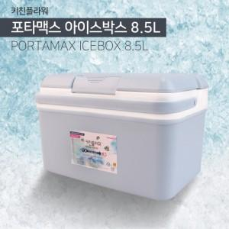

【상세/제작정보】

【인쇄/포장옵션】 | 실크 / 포장불가능

【공급단가】 | 수량 | 80~ | 200~ | 400~ | 1,000~ | 2,000~
*VAT별도 | 단가 | 7,840원 | 7,560원 | 7,280원 | 7,000원 | 6,720원

【상품 URL】 | http://www.easy1.co.kr/src/goods_detail.php?gdno=16196

